DRY EYE WHEEL
ENGLISH VERSION | ARABIC VERSION
DRY EYE WHEEL | عجلة جفاف العين
THE WHEEL | العجلة
Dry eye is a chronic condition that will require you to work with your patient to manage it. The wheel symbolizes the process of mitigating, measuring, and using that information to inform your management approach. When your patient returns for review, you will gather the information again to understand what or how it has changed and how this may inform further mitigation, measurement and refine your management approach. | جفاف العين هو حالة مزمنة تتطلب منك العمل مع المريض لإدارتها بالشكل الصحيح. تمثل العجلة دورة مستمرة من التخفيف، والقياس، واستخدام هذه المعلومات لتوجيه خطة العلاج. وعند عودة المريض للمراجعة، ستقوم بجمع المعلومات مرة أخرى لفهم ما الذي تغيّر أو كيف تغيّر، وكيف يمكن أن يساعدك ذلك في تحسين خطوات التخفيف، وإعادة القياس، وتطوير خطة الإدارة العلاجية بشكل أدق.
THE RINGS | الحلَقَات
The rings shown in the dry eye wheel symbolise the simplest through to more complex approaches for mitigation, measurement, and management of dry eye, according to severity. There is plenty you can do to ease the discomfort of dry eye patients through mitigation, measurement, and management, even with no additional investment (bronze outer ring) or limited investment (silver middle ring). As the majority of patients with dry eye have mild to moderate disease, all practitioners need to get involved, referring to specialist centres when needed. | تُجسِّد الحلقات المعروضة في عجلة جفاف العين الانتقال من أبسط الأساليب إلى أكثرها تعقيدًا في التخفيف، والقياس، والإدارة، وذلك بحسب درجة شدة الحالة. هناك الكثير مما يمكنك فعله للتخفيف من انزعاج المرضى المصابين بجفاف العين من خلال التخفيف، والقياس، والإدارة، حتى دون أي استثمار إضافي (الحلقة الخارجية البرونزية) أو مع استثمار محدود (الحلقة الوسطى الفضية). ونظرًا لأن غالبية مرضى جفاف العين يعانون من حالات خفيفة إلى متوسطة، يجب على جميع الممارسين المشاركة في الإدارة، مع إحالة الحالات إلى المراكز المتخصصة عند الحاجة.
COLOR CODE
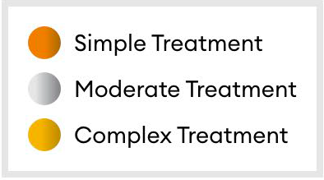 | 🟠 علاج بسيط ⚪ علاج متوسط 🟡 علاج معقد

